Hoja1
Valores iniciales
n de Manning de tuberias | 0.05
Pendiente del Terreno | 0.05

Agua Residual
Densidad Poblacional (Hab/Ha) | 500
Dotación Agua Potable (L/Hab.Día) | 300
Área de la subuenca (Ha) | 1
Caudal de Agua Residual (m3/Día) | 150
Caudal de Agua Residual (m3/segundo) | 0.001736
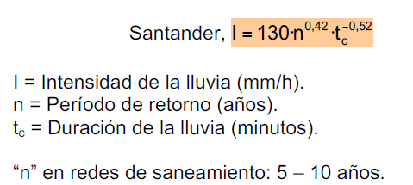

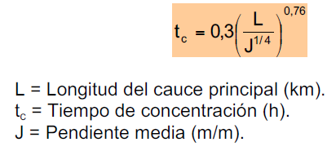
Agua Pluvial
Periodo de Retorno (Años) | 10
Longitud del cauce principal (km) | 0.2
Tiempo de Concentración (Horas) | 0.16
Tiempo de Concentración (Mins) | 9.36
Intensidad de Lluvia (mm/h) | 106.9
Coeficiente de Escorrentía | 0.9
Área de la subcuenca (Ha) | 0.25
Caudal de Agua Pluvial (m3/segundo) | 0.07

Dimensionamiento de Tuberias |  |  | Theta=2*Arcos(1-2*Relacion_Llenado)
Radio (m) | 0.16 | V=Q/A
Diametro (m) | 0.32

